WHIRLPOOL
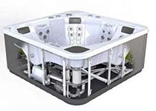
POOL Kalkulator PRO |  |  |  |  | © WUNDERWORKS
 |  | POOLDOKTOR Handels GmbH
 |  | Kotzinastrasse 15 - 4030 Linz - AT
 |  | Telefon: + 43 732 38 22 22
 |  | Email: office@pooldoktor.at

Datum: | 2023-01-23 | Angebot gültig bis: |  |  | 2023-02-22
 |  |  |  |  | (Angebot freibleibend - Datum gültig bei PDF oder Ausdruck)
Ihre Anschrift - Kundendaten |  |  |  |  |  | >> Weitere Informationen zu AQUAVIA Whirlpools |  | >> Whirlpool in Linz kaufen |  |  | >> DOWNLOAD Whirlpool KATALOG
 | bitte vollständig ausfüllen: |  |  |  |  | >> Lesen Sie mehr über die Vorteile von Aquavia Whirlpools |  |  | 15 Jahre Garantie auf die Struktur und 10 Jahre Garantie auf das Acryl!
Rechnungsadresse |  | Lieferadresse? |  | falls abweichend
Titel |  |  |  |  |  | BESUCHEN SIE UNSERE AUSSTELLUNG IN LINZ - 8 STK. WHIRLPOOLS SIND AUSGESTELLT!
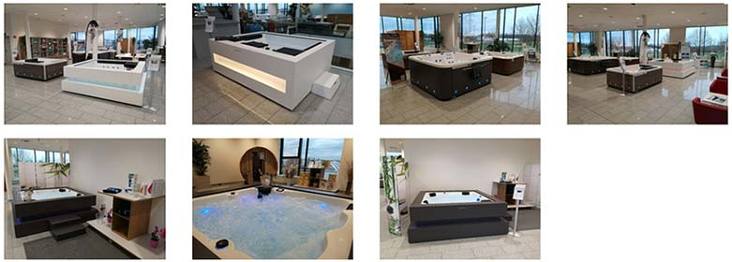
Name
Straße
PLZ
Ort
Land | Österreich
Telefon
Email

ANGEBOT - WHIRLPOOL von AQUAVIA SPA

Artikelnr. | Artikelname | Menge |  | Preis | Summe

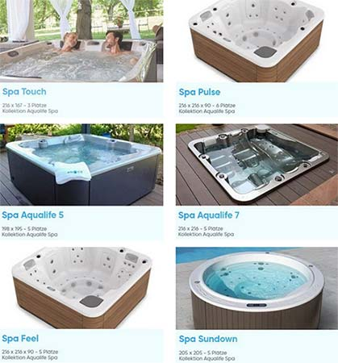
AUALIFE Serie: |  |  | >> Details AQUALIFE |  |  | Grösse: (LxBxH)
78001032 | Whirlpool PULSE | 1 | Stk. | 9,216.67 | 9,216.67 | 316 x 198 x 90 cm
78001031 | Whirlpool TOUCH |  | Stk. | 9,108.33 |  | 216 X 216 X 74 cm
78001034 | Whirlpool AQUALIFE 5 |  | Stk. | 9,445.83 |  | 198 x 195 x 74 cm
78001036 | Whirlpool FEEL |  | Stk. | 9,727.50 |  | 216 x 261 x 90 cm
78001035 | Whirlpool SUNDOWN |  | Stk. | 10,350.00 |  | 205 x 90 cm RUND
78001033 | Whirlpool AQUALIFE 7 |  | Stk. | 11,187.50 |  | 216 X 216 X 90 cm

Zubehör Aqualife Serie:
78170001 | Whirlpool - Option Aqualife: Doppelte Isolierung für SUNDOWN |  | Stk. | 471.00
78170002 | Whirlpool - Option Aqualife: Doppelte Isolierung für CALYPSO |  | Stk. | 471.00
78170003 | Whirlpool - Option Aqualife: EcoSpa |  | Stk. | 682.00 |  | >> Details EcoSpa
78170004 | Whirlpool - Option Aqualife: Nordische Isolierung - nur bei EcoSpa möglich |  | Stk. | 248.00 |  | >> Details Nordic
78170005 | Whirlpool - Option Aqualife: Woodermax Verkelidung THUNDERGRAU |  | Stk. | 669.00 |  | >> Details Woodermax
78170006 | Whirlpool - Option Aqualife: Woodermax Verkelidung NUSSBAUM |  | Stk. | 669.00
78170007 | Whirlpool - Option Aqualife: Woodermax Verkelidung BUTTERFLY |  | Stk. | 669.00
78170008 | Whirlpool - Option Aqualife: 3 LED - Evironmental Lightning System |  | Stk. | 326.00
78170009 | Whirlpool - Option Aqualife: Farbe Perle CAMEO |  | Stk. | 205.00
78170010 | Whirlpool - Option Aqualife: Farbe STERLING MARBLE |  | Stk. | 205.00
78170011 | Whirlpool - Option Aqualife: Farbe SAND |  | Stk. | 205.00
78170012 | Whirlpool - Option Aqualife: BLUETOOTH AUDIO 2.1 |  | Stk. | 981.00
78170013 | Whirlpool - Option Aqualife: Wi-Fi BALBOA STEUERUNG + COLOUR TOUCH PANEL |  | Stk. | 565.00

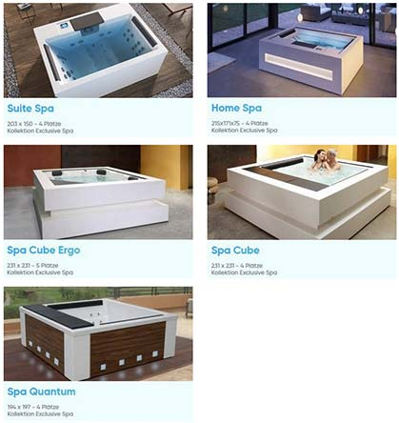
EXCLUSIVE Serie: |  |  | >> Details EXLUSIVE |  |  | Grösse: (LxBxH)
78001002 | Whirlpool CUBE - mit Walnussverkleidung |  | Stk. | 21,379.17 |  | 231 x 231 x 78 cm
78001003 | Whirlpool CUBE - Graphitgrau |  | Stk. | 21,810.00 |  | 231 x 231 x 78 cm
78001004 | Whirlpool CUBE - Weiss mit Solid Surface |  | Stk. | 26,291.67 |  | 231 x 231 x 78 cm
78001005 | Whirlpool CUBE ERGO - mit Walnussverkleidung |  | Stk. | 21,866.67 |  | 231 x 231 x 78 cm
78001006 | Whirlpool CUBE ERGO - Graphitgrau |  | Stk. | 21,808.33 |  | 231 x 231 x 78 cm
78001007 | Whirlpool CUBE ERGO - Weiss mit Solid Surface |  | Stk. | 26,291.67 |  | 231 x 231 x 78 cm
78001008 | Whirlpool SUITE SPA |  | Stk. | 13,554.17 |  | 203 x 150 x 72 cm
78001009 | Whirlpool QUANTUM |  | Stk. | 17,205.00 |  | 194 x 197 x 78 cm
78001001 | Whirlpool HOME SPA - Weiss |  | Stk. | 20,250.00 |  | 215 x171 x 75 cm

Zubehör EXCLUSIVE Serie:
78150001 | Whirlpool - Option Exclusive: Verkleidung NUSSBAUM Woodermax |  | Stk. | 0.00
78150002 | Whirlpool - Option Exclusive: Verkleidung THUNDERGRAU Woodermax |  | Stk. | 0.00
78150003 | Whirlpool - Option Exclusive: Wi-Fi Balboa Steuerung |  | Stk. | 320.00
78150004 | Whirlpool - Option Exclusive: Nordische Isolierung - nur für ECO SPA möglich |  | Stk. | 248.00 |  | >> Details Nordic
78150005 | Whirlpool - Option Exclusive: SURROUND BLUETOOTH Audio 4.1 |  | Stk. | 1,379.00 |  | >> Details Audio 4.1
78150006 | Whirlpool - Option Exclusive: BLUE CONNECT Plus |  | Stk. | 650.00 |  | >> Details Connect
78150007 | Exclusive:Modell SUIT SPA u. QUANTUM - 5% Abzug ohne Verkleidung (Whirlpool - Option) |  | Stk. | 900.00

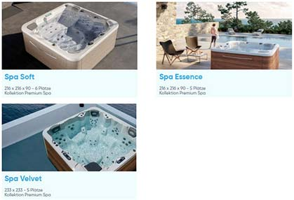
PREMIUM Serie: |  |  | >> Details PREMIUM |  |  | Grösse: (LxBxH)
78001023 | Whirlpool SOFT |  | Stk. | 14,304.17 |  | 216 x 198 x 90 cm
78001021 | Whirlpool ESSENCE |  | Stk. | 14,708.33 |  | 216 x 216 x 90 cm
78001022 | Whirlpool VELVET |  | Stk. | 18,091.67 |  | 233 x233 x 91 cm

Zubehör PREMIUM Serie:
78160001 | Whirlpool - Option Premium: Verkleidung NUSSBAUM Woodermax |  | Stk. | 0.00
78160002 | Whirlpool - Option Premium: Verkleidung GRAPHITGRAU Woodermax |  | Stk. | 0.00
78160003 | Whirlpool - Option Premium: Verkleidung THUNDERGRAU Woodermax |  | Stk. | 0.00
78160004 | Whirlpool - Option Premium: Verkleidung BUTTERFLY Woodermax |  | Stk. | 0.00
78160005 | Whirlpool - Option Premium: Verkleidung SOFT RAIN (DARK GREY) |  | Stk. | 2,468.00
78160006 | Whirlpool - Option Premium: ECO SPA |  | Stk. | 682.00
78160007 | Whirlpool - Option Premium: Nordische Isolierung - nur bei EcoSpa möglich |  | Stk. | 248.00
78160008 | Whirlpool - Option Premium: Wi-Fi Balboa Steuerung |  | Stk. | 320.00
78160009 | Whirlpool - Option Premium: Pure Line Lightning |  | Stk. | 788.00
78160010 | Whirlpool - Option Premium: BLUE CONNECT Plus |  | Stk. | 637.00
78160011 | Whirlpool - Option Premium: SURROUND BLUETOOTH Audio 4.1 |  | Stk. | 1,407.00

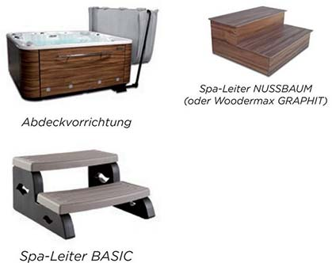
ALLGEMEINE OPTIONEN: |  |  | >> Details Zubehör
78100002 | Whirlpool - Spa Cover - THALASSA |  | Stk. | 1,000.00
78100003 | Whirlpool-Treppe mit 2 Stufen AQUAVIA - NUSSBAUM |  | Stk. | 580.00
78100004 | Whirlpool-Treppe mit 2 Stufen AQUAVIA - THUNDERGRAU |  | Stk. | 580.00
78100005 | Whirlpool-Treppe mit 2 Stufen AQUAVIA - BUTTERFLY |  | Stk. | 580.00
78100006 | Whirlpool-Treppe mit 2 Stufen AQUAVIA - ENIGMA |  | Stk. | 580.00
78100007 | Whirlpool-Treppe "BASIC" |  | Stk. | 198.00
78100008 | Whirlpool-Treppe "EXCLUSIVE 1 STUFE SOLID SURFACE WEISS" |  | Stk. | 586.00
78100009 | Whirlpool - SICHERHEITSSTANGE |  | Stk. | 397.00
78100010 | Whirlpool - SONNENSCHIRM |  | Stk. | 1,430.00
78100011 | Whirlpool - COVER LIFTER |  | Stk. | 472.00
78100012 | Whirlpool - ACCESS-UNTERSTÜTZUNG PORTABLE SPA |  | Stk. | 813.00
78100013 | Whirlpool - FLORAL ESSENCE Aromatherapie |  | Stk. | 12.00
78100014 | Whirlpool - PERGOLA VENICE 3000x3000x243 Graphit mit Markise |  | Stk. | 4,850.00
78100015 | Whirlpool - PERGOLA VENICE 3000x3000x243 WEISS mit Markise |  | Stk. | 4,850.00
78100016 | Whirlpool - AQUAVIVA WATER CARE |  | Stk. | 221.00

SPABALANCER |  |  |  |  |  | >> Wie funktioniert Wasserpflege bei Whirlpools OHNE Chlor?
58009001 | SpaBalancer - biologische Wasserpflege für Whirlpool |  | Stk. | 82.50 |  | Spa Balancer - Ihre bewährte Whirlpool Wasserpflege ohne Chlorgeruch!
58009002 | SpaBalancer - UltraShock |  | Stk. | 36.67
58009003 | Kartuschenreiniger - Filterbrause aus Aluminium |  | Stk. | 29.08
58009004 | Bayrol Schaumex SPA - 1 L |  | Stk. | 19.75 |  | Sie haben Fragen? - Wir beraten Sie sehr gerne!
Bodenreinigung:

27005592 | Catfish Ultra - (Schmutzsauger mit Akku) |  | Stk. | 132.50 |  | Bitte schreiben Sie uns ihre Fragen & Wünsche schriftlich:
 |  |  |  |  |  | >> KONTAKTFORMULAR | office@pooldoktor.at
 |  |  |  |  |  | (ein auf ihr Anliegen geschulter Mitarbeiter wird sich bei ihnen melden!)
Versand
81005000 | Fracht für Zustellung Whirlpool ab WERK inkl. Inbetriebnahme | 1 | x | 1,083.33 | 1,083.33 | Sie möchten angerufen werden? Beratung per Telefon?
81005001 | Whirlpool AUFPREIS für Kran, zzgl. behördlicher Genehmigungen |  |  | auf Anfrage |  | >> RÜCKRUFSERVICE | +43 732 38 22 22
 |  |  |  |  |  |  | +49 851 20 42 824
Summe: |  |  |  |  |  | Sie möchten einen KOSTENLOSEN Beratungstermin in Linz?
 |  | Nettosumme exkl. |  |  | 10,300.00 | >> BERATUNGSTERMIN VEREINBAREN |  | >> ANFAHRT
Land: | Österreich | 20.00% | Mehrwertsteuer |  | 2,060.00
 |  |  |  |  |  | Unseren Schauraum in Linz besuchen? | >> VIRTUELLER RUNDGANG in 3D |  |  | Unser Team freut sich Sie kennenzulernen!
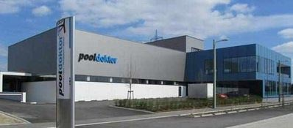
 | Angebostsumme inklusive Mehrwertsteuer: |  |  | 12,360.00 EUR
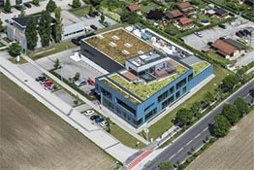
 | %% Fragen Sie uns bitte nach den aktuell gültigen Aktions-Rabatten! %%
Die Lieferzeit für ihren Whirlpool beträgt voraussichtlich: |  | Zahlungsart: auf Rechnung
78109999 | Lieferzeit: AUF ANFRAGE |  |  |  | 50% Anzahlung/ Rest nach Warenerhalt

Bitte lesen sie unsere Allgemeinen Geschäftsbedingungen: |  | Angebot gültig bis: |  |  | 2023-02-22
http://www.pooldoktor.net/shop/geschaeftsbedingungen |  | Preisänderungen wegen Irrtümer vorbehalten!

>>>>>>>> | Wir Beraten Sie gerne - Fragen Sie uns! office@pooldoktor.at |  |  |  | Jetzt Termin vereinbaren!
POOLDOKTOR Handels GmbH, Kotzinastrasse 15 - 4030 Linz, Österreich - FN 256113 m - AT68 3800 0000 0089 2687 |  |  |  |  |  | Die Fa. Pooldoktor existiert seit über 17 Jahren! |  | Mittlerweile wurden über 10.000 Styroporpools von unseren Kunden erstellt!

Sie möchten dieses Angebot bestellen? >>>> Wir freuen uns sehr und danken Ihnen vielmals für ihr Vertrauen!
1. Bitte Senden Sie dieses Angebot als Excel- oder PDF-Datei mit ihren Adressdaten an office@pooldoktor.at
2. Ihr persönlicher Ansprechpartner, der ihnen beim ihrem Projekt mit Rat & Tat zur Seite steht, wird sich umgehend melden!

